Hoja 1
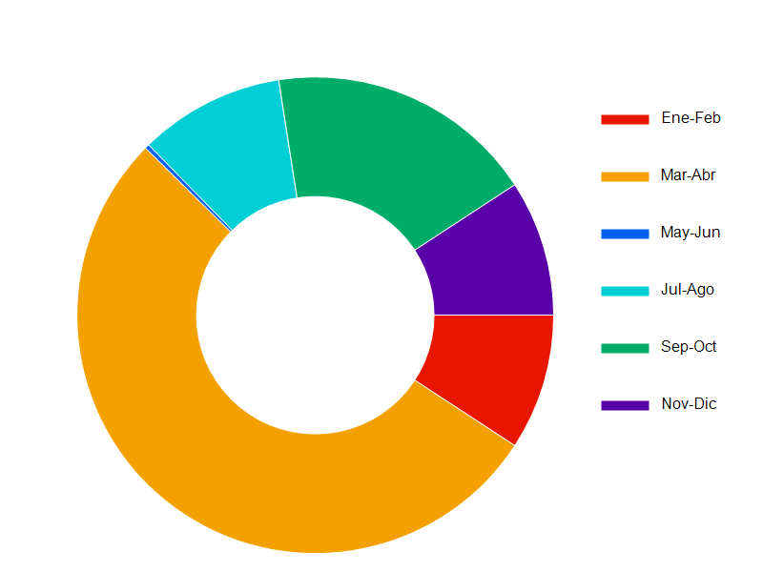
Grafico Rosca 2022

En este documento presentamos la tabla y el grafico de Pie correspondiente a las ventas realizadas en el año 2022 | En este documento presentamos la tabla y el grafico de Pie correspondiente a las ventas realizadas en el año 2022 | En este documento presentamos la tabla y el grafico de Pie correspondiente a las ventas realizadas en el año 2022 | En este documento presentamos la tabla y el grafico de Pie correspondiente a las ventas realizadas en el año 2022 | En este documento presentamos la tabla y el grafico de Pie correspondiente a las ventas realizadas en el año 2022 | En este documento presentamos la tabla y el grafico de Pie correspondiente a las ventas realizadas en el año 2022 | En este documento presentamos la tabla y el grafico de Pie correspondiente a las ventas realizadas en el año 2022 | En este documento presentamos la tabla y el grafico de Pie correspondiente a las ventas realizadas en el año 2022
Enero-Febrero | 470,84
Marzo-Abril | 2716,20
Mayo-Junio | 15,30
Julio-Agosto | 504,01
Setiembre-Octubre | 931,62
Noviembre-Diciembre | 471,00

